Chi tiết địa chất
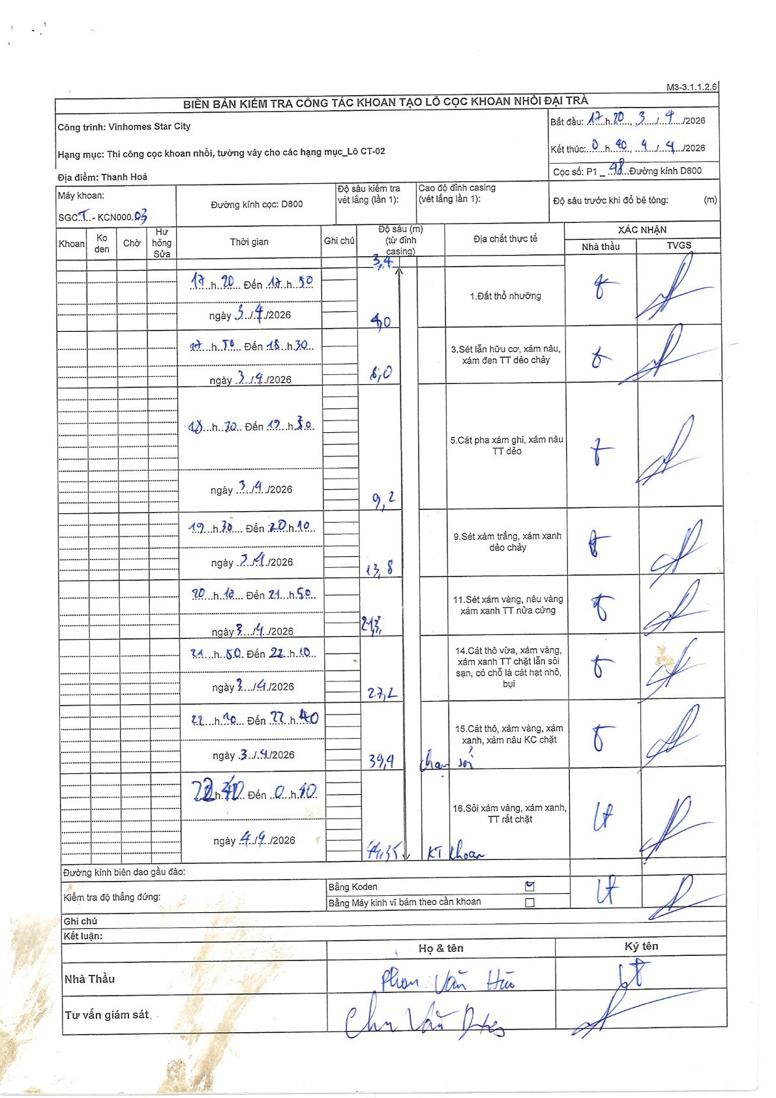
Dự án | Star City Thanh Hóa
Hạng mục | Thi công cọc khoan nhồi, tường vây cho các hạng mục_Lô CT-02
Tên bộ phận | Thi công cọc khoan nhồi, tường vây cho các hạng mục_Lô CT-02
Số hiệu cọc | P1-48
Tên Máy khoan | SGCT-KCN0003
Đường kính | D800
Bắt đầu thi công | 17:20 03/04/2026
Kết thúc thi công | 00:40 04/04/2026

Địa chất TT | Đường kính | Mô tả lớp thiết kế | Từ (h) | Đến (h) | Cao độ từ | Cao độ đến | T.Gian (h) | Dài (m) | V (m/h) | Ghi chú
1. Đất thổ nhưỡng | D800 | Đất thổ nhưỡng | 17:20 03/04/2026 | 17:50 03/04/2026 | 0 | -3.4 | 0.5 | 3.4 | 6.8
2 | D800 | Sét lẫn hữu cơ, xám nâu, xám đen TT dẻo chảy | 17:50 03/04/2026 | 18:30 03/04/2026 | -3.4 | -5 | 0.67 | 1.6 | 2.4
3 | D800 | Cát pha xám ghi, xám nâu TT dẻo | 18:30 03/04/2026 | 19:30 03/04/2026 | -5 | -9.2 | 1 | 4.2 | 4.2
4 | D800 | Sét xám trắng, xám xanh dẻo chảy | 19:30 03/04/2026 | 20:10 03/04/2026 | -9.2 | -13.8 | 0.67 | 4.6 | 6.9
5 | D800 | Sét xám vàng, nâu vàng xám xanh TT nửa cứng | 20:10 03/04/2026 | 21:50 03/04/2026 | -13.8 | -21.3 | 1.67 | 7.5 | 4.5
6 | D800 | Cát thô vừa, xám vàng, xám xanh TT chặt lẫn sỏi sạn, có chỗ là cát hạt nhỏ, bụi | 21:50 03/04/2026 | 22:10 03/04/2026 | -21.3 | -27.2 | 0.33 | 5.9 | 17.7
7 | D800 | Cát thô, xám vàng, xám xanh, xám nâu KC chặt | 22:10 03/04/2026 | 22:40 03/04/2026 | -27.2 | -39.9 | 0.5 | 12.7 | 25.4 | chạm sỏi
8 | D800 | Sỏi xám vàng, xám xanh, TT rất chặt | 22:40 03/04/2026 | 00:40 04/04/2026 | -39.9 | -41.35 | 2 | 1.45 | 0.73 | KT khoan

ẢNH BIÊN BẢN GỐC

